NCA table
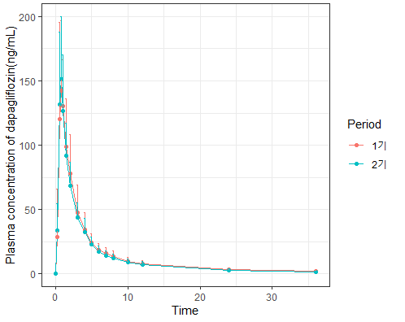
Dapagliflozin
Period | param | mean | sd | Median | Min | Max | geomean | CV |  |  |  |  |  |  | Arm | Drugs | Parameters | Point estimate | 90%CI
1기 | CMAX | 173 | 39.85 | 173.36 | 112.23 | 270.12 | 168 | 23.09 |  |  |  |  |  |  | A(N= 21) | Valsartan | AUClast | 1.0303 | 0.9160-1.1589 | valsartan에 대한 dapa는 DDI가 없다.
1기 | TMAX | 0.95 | 0.55 | 0.75 | 0.5 | 2 | 0.84 | 57.89 |  |  |  |  |  |  |  |  | Cmax | 0.9774 | 0.8431-1.1330 | valsartan에 대한 dapa는 DDI가 없다.
1기 | LAMZHL | 8.88 | 1.96 | 9.25 | 5.89 | 12.05 | 8.68 | 22.07 |  |  |  |  |  |  | B(N= 14) | Dapagliflozin | AUClast | 0.9514 | 0.9191-0.9849 | dapa에 대한 valsartan의 DDI는 없다.
1기 | AUCLST | 495.26 | 109.53 | 473.28 | 343.49 | 746.46 | 484.73 | 22.12 |  |  |  |  |  |  |  |  | Cmax | 0.9556 | 0.8254-1.1063 | dapa에 대한 valsartan의 DDI는 없다.
1기 | AUCIFO | 523.76 | 111.06 | 495.4 | 363.6 | 781.12 | 513.5 | 21.2 |  |  |  |  |  |  |  | Metformin | AUClast | 0.7642 | 0.6541-0.8928 | met에 대한 valsartan의 DDI가 있다
1기 | CLFO | 19.85 | 3.94 | 20.19 | 12.8 | 27.5 | 19.47 | 19.85 |  |  |  |  |  |  |  |  | Cmax | 0.6531 | 0.5419-0.7871 | met에 대한 valsartan의 DDI가 있다.
1기 | VZFO | 255.7 | 80.92 | 242.99 | 126.06 | 408.16 | 243.73 | 31.65 |  |  |  |  |  |  | C(N= 21) | Valsartan | AUClast | 1.1204 | 0.9675-1.2974 | valsartan에 대한 dapa는 DDI가 없다.
Period | param | mean | sd | Median | Min | Max | geomean | CV |  |  |  |  |  |  |  |  | Cmax | 1.0734 | 0.9333-1.2346 | valsartan에 대한 dapa는 DDI가 없다.
2기 | CMAX | 165 | 32.82 | 172.42 | 89.93 | 209.21 | 161 | 19.94 |  |  |  |  |  |  |  | Metformin | AUClast | 0.9832 | 0.8446-1.1445 | met에 대한 dapa는 DDI가 없다
2기 | TMAX | 0.77 | 0.39 | 0.75 | 0.5 | 2 | 0.71 | 50.65 |  |  |  |  |  |  |  |  | Cmax | 1.0274 | 0.9103-1.1596 | met에 대한 dapa는 DDI가 없다.
2기 | LAMZHL | 9.5 | 2.53 | 9.08 | 5.94 | 16.33 | 9.22 | 26.63
2기 | AUCLST | 469.23 | 91.62 | 455.59 | 331.49 | 648.63 | 461.19 | 19.53
2기 | AUCIFO | 497.79 | 92.21 | 482.68 | 348.39 | 676.99 | 490.02 | 18.52
2기 | CLFO | 20.73 | 3.79 | 20.72 | 14.77 | 28.7 | 20.41 | 18.28
2기 | VZFO | 287.01 | 104.03 | 270.51 | 134.76 | 566.01 | 271.39 | 36.25

Metformin_B |  |  |  |  |  |  |  |  |  | Metformin_C
Period | param | mean | sd | Median | Min | Max | geomean | CV |  | Period | param | mean | sd | Median | Min | Max | geomean | CV
1기 | CMAX | 995 | 286.47 | 978.12 | 630.56 | 1489.96 | 957 | 28.78 | ± | 1기 | CMAX | 720 | 216.23 | 657.04 | 420.47 | 1233.72 | 691 | 30.03
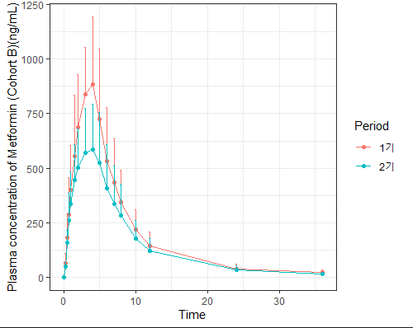
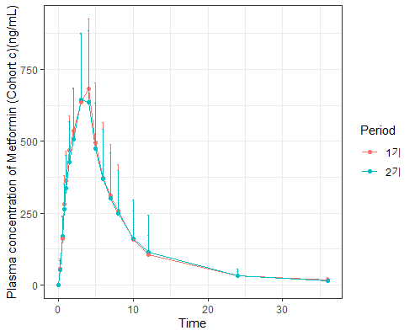
1기 | TMAX | 3.25 | 1.05 | 3 | 1.5 | 5 | 3.08 | 32.31 |  | 1기 | TMAX | 3.45 | 1.07 | 4 | 1 | 6 | 3.25 | 31.01
1기 | LAMZHL | 5.92 | 2.27 | 5.25 | 2.73 | 10.22 | 5.53 | 38.34 |  | 1기 | LAMZHL | 7.01 | 2.99 | 6.27 | 2.98 | 13.25 | 6.42 | 42.65
1기 | AUCLST | 6825.96 | 2211.79 | 6307.7 | 4008.71 | 11089.32 | 6518.35 | 32.4 |  | 1기 | AUCLST | 5206.6 | 1995.82 | 4604.5 | 2718.62 | 11391.76 | 4913.1 | 38.33
1기 | AUCIFO | 7055.09 | 2226.02 | 6508.84 | 4281.14 | 11638.77 | 6760.96 | 31.55 |  | 1기 | AUCIFO | 5400.73 | 2003.36 | 4748.57 | 3052.77 | 11542.87 | 5118.29 | 37.09
1기 | CLFO | 153.86 | 43.38 | 153.64 | 85.92 | 233.58 | 147.91 | 28.19 |  | 1기 | CLFO | 204.51 | 59.71 | 210.59 | 86.63 | 327.57 | 195.38 | 29.2
1기 | VZFO | 1302.04 | 652.05 | 1153.38 | 606.14 | 2821.98 | 1180.15 | 50.08 |  | 1기 | VZFO | 2128.34 | 1305.88 | 1748.58 | 607.45 | 6261.46 | 1808.5 | 61.36
Period | param | mean | sd | Median | Min | Max | geomean | CV |  | Period | param | mean | sd | Median | Min | Max | geomean | CV
2기 | CMAX | 670 | 219.37 | 714.49 | 216.43 | 1014.69 | 625 | 32.76 |  | 2기 | CMAX | 742 | 219.9 | 719.39 | 410.89 | 1261.03 | 710 | 29.65
2기 | TMAX | 3.61 | 1.15 | 4 | 1.5 | 5 | 3.4 | 31.86 |  | 2기 | TMAX | 3.24 | 1.09 | 3 | 1 | 6 | 3.04 | 33.64
2기 | LAMZHL | 6.58 | 2.51 | 6.44 | 2.28 | 10.42 | 6.09 | 38.15 |  | 2기 | LAMZHL | 6.66 | 1.86 | 6.61 | 2.57 | 10.04 | 6.37 | 27.93
2기 | AUCLST | 5269.87 | 1779.87 | 5149.45 | 2615.86 | 8104.08 | 4981.42 | 33.77 |  | 2기 | AUCLST | 5153.56 | 2060.28 | 4982.15 | 2430.53 | 12039.7 | 4830.41 | 39.98
2기 | AUCIFO | 5524.98 | 1722.03 | 5462.16 | 2758.76 | 8263.56 | 5264.86 | 31.17 |  | 2기 | AUCIFO | 5317.82 | 2058.4 | 5101.08 | 2566.84 | 12210.65 | 5004.48 | 38.71
2기 | CLFO | 200.05 | 69.6 | 183.75 | 121.01 | 362.48 | 189.94 | 34.79 |  | 2기 | CLFO | 211.38 | 72.25 | 196.04 | 81.9 | 389.58 | 199.82 | 34.18
2기 | VZFO | 2003.9 | 1327.6 | 1555.51 | 700.5 | 5018.38 | 1668.7 | 66.25 |  | 2기 | VZFO | 2043.98 | 905.07 | 2058.74 | 590.48 | 3989.27 | 1837.32 | 44.28

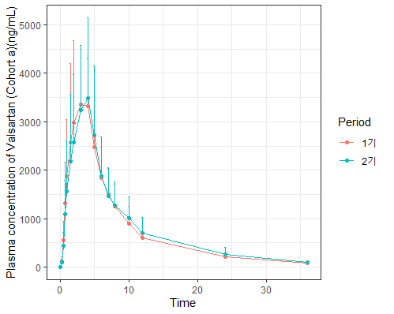
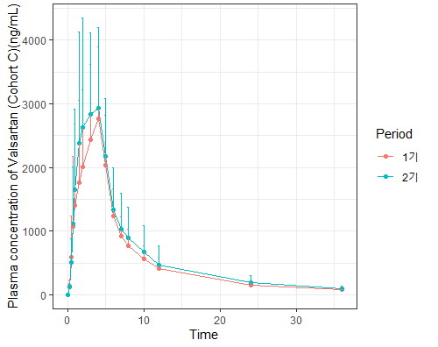
Valsartan_A |  |  |  |  |  |  |  |  |  | Valsartan_C
Period | param | mean | sd | Median | Min | Max | geomean | CV |  | Period | param | mean | sd | Median | Min | Max | geomean | CV
1기 | CMAX | 3950 | 1141.47 | 4235.61 | 1835.16 | 6667.79 | 3776 | 28.9 |  | 1기 | CMAX | 3237 | 1155.6 | 3037.89 | 1520.87 | 5334.44 | 3034 | 35.7
1기 | TMAX | 2.72 | 0.96 | 2.02 | 1.00 | 4.00 | 2.55 | 35.29 |  | 1기 | TMAX | 3.26 | 1.17 | 4 | 1 | 5 | 3 | 35.89
1기 | LAMZHL | 7.09 | 1.2 | 7 | 5.41 | 9.71 | 7 | 16.93 |  | 1기 | LAMZHL | 7.37 | 1.41 | 7.07 | 5.33 | 10.94 | 7.25 | 19.13
1기 | AUCLST | 27611.02 | 8437.19 | 27137.51 | 13061.42 | 43957.58 | 26331.33 | 30.56 |  | 1기 | AUCLST | 19440.47 | 6759.13 | 18177.32 | 9521.23 | 30688.32 | 18324.71 | 34.77
1기 | AUCIFO | 28782.82 | 8231.13 | 28241.32 | 13629.88 | 44403.48 | 27600.69 | 28.6 |  | 1기 | AUCIFO | 20608.57 | 6830.74 | 19460.33 | 10295.15 | 32084.85 | 19528.7 | 33.15
1기 | CLFO | 6.07 | 1.99 | 5.67 | 3.6 | 11.74 | 5.8 | 32.78 |  | 1기 | CLFO | 8.66 | 2.97 | 8.22 | 4.99 | 15.54 | 8.19 | 34.3
1기 | VZFO | 61.57 | 20.09 | 57.99 | 29.71 | 104.11 | 58.56 | 32.63 |  | 1기 | VZFO | 90.83 | 33.42 | 83.81 | 49.37 | 170.76 | 85.72 | 36.79
Period | param | mean | sd | Median | Min | Max | geomean | CV |  | Period | param | mean | sd | Median | Min | Max | geomean | CV
2기 | CMAX | 3981 | 1546.88 | 3612.13 | 1364.33 | 7405.04 | 3691 | 38.86 |  | 2기 | CMAX | 3552 | 1506.88 | 2977.74 | 1100.11 | 7189.69 | 3257 | 42.42
2기 | TMAX | 3.19 | 1.2 | 3 | 1 | 6 | 2.95 | 37.62 |  | 2기 | TMAX | 3.12 | 1.17 | 3 | 1.5 | 6 | 2.9 | 37.5
2기 | LAMZHL | 7.42 | 1.12 | 7.24 | 6 | 10.02 | 7.35 | 15.09 |  | 2기 | LAMZHL | 8.19 | 1.2 | 8.06 | 6.43 | 11.09 | 8.11 | 14.65
2기 | AUCLST | 29005.91 | 10789.63 | 26657.79 | 13016.81 | 52376.53 | 27129.39 | 37.2 |  | 2기 | AUCLST | 22726.27 | 10045.92 | 21025.35 | 6837.05 | 45928.71 | 20530.4 | 44.2
2기 | AUCIFO | 30195 | 10665.72 | 27788.36 | 14255.49 | 53125.95 | 28424.96 | 35.32 |  | 2기 | AUCIFO | 24038.36 | 10082.03 | 22759.17 | 8272.75 | 47660.24 | 21987.2 | 41.94
2기 | CLFO | 5.99 | 2.19 | 5.76 | 3.01 | 11.22 | 5.63 | 36.56 |  | 2기 | CLFO | 8.03 | 3.9 | 7.03 | 3.36 | 19.34 | 7.28 | 48.57
2기 | VZFO | 64.74 | 25.91 | 66.19 | 26.27 | 117.31 | 59.65 | 40.02 |  | 2기 | VZFO | 97.47 | 60.86 | 83.03 | 40.89 | 309.53 | 85.11 | 62.44

인애(RTIME)
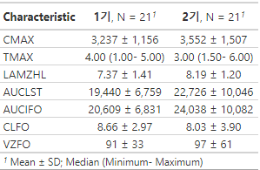
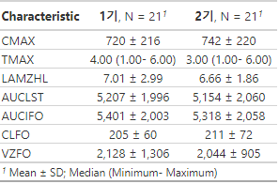
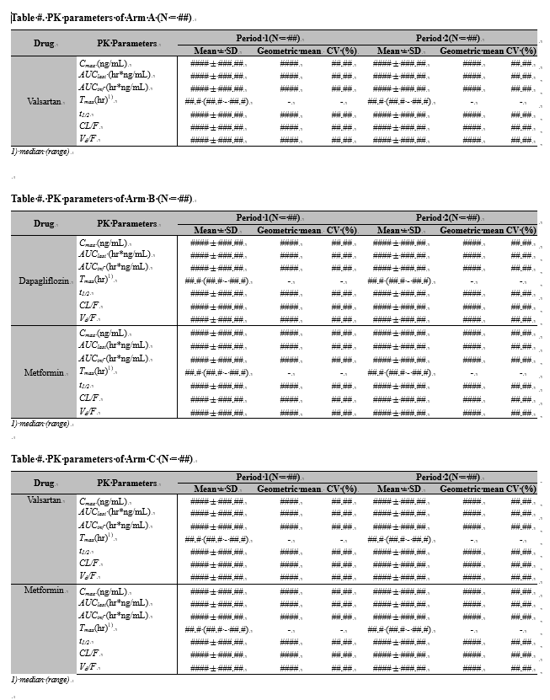
<A군 valsa>
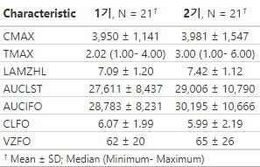

<B군 dapa> | <B군 met>
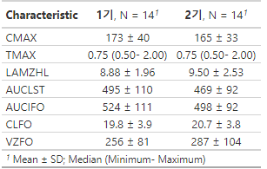
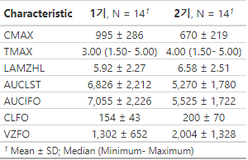

<C군 valsa> | <C군 met>

